Feuil1
Formulaire SM2/SM3/SM4 ATTENTION : UNE LIGNE PAR NUIT
 |  |  |  | A remplir par l'opérateur terrain |  |  |  |  | Choisir les éléments dans l'ordre des menus déroulants - dans l'environnement direct du boitier (< 10 m)
n°boitier | n° micro | Protocole point fixe | n° point | Opérateur terrain | Date début de nuit (jj/mm/aa) | Sites | X | Y | Habitat dominant (une seule proposition) | Elément structurant principal (végétation) | Elément structurant secondaire (divers) | Gestion | Eclairage | Hauteur de pose (m) | Météo | Commentaires
B1-Dinant | MDNF/2 | oui | 63 | Smits Q | 2014-07-01 | Eprave - Au pècheron | 207425 | 93470 | Cours d'eau - ruisseau (L < 3m) | Bande boisée et alignement d'arbres |  | Prairie - site pâturé (avec animaux présents) | non | 1,5 | nuit calme | Alignement peuliers et saules. Photo n° 5

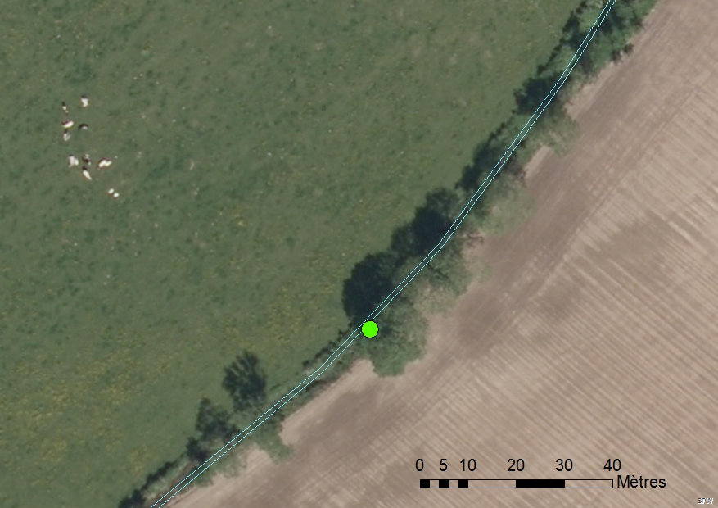
 | Exemple |  |  |  |  |  |  | Habitats | Elément structurant principal (végétation) | Elément structurant secondaire (autres) | Gestion | protocole-Eclairage-Nuit complète | Conditions météo
 |  |  |  |  |  |  |  | Cavité - carrière, mine et grotte | Haie | Layons forestier | Eau - présence de végétation aquatique flottante | oui | nuit calme
 |  |  |  |  |  |  |  | Bâtiments | Bande boisée et alignement d'arbres | Route (induré, circulation véhicule rapide) | Forêt - peuplement avec gros bois ( > 50 cm diam) | non | nuit pluvieuse
 |  |  |  |  |  |  |  | Plan d'eau - mare (< 50m²) | Arbre isolé | Chemin (induré, circulation véhicule lents) | Forêt - peuplement jeune ( < 50 cm diam) |  | nuit orageuse
 |  |  |  |  |  |  |  | Plan d'eau - étang (>50m²) | buissons isolés | Sentier (non induré - circulation piétonne) | Prairie - site pâturé (avec animaux présents)
 |  |  |  |  |  |  |  | Cours d'eau - fleuves et gd rivières (L >10 m) |  | Autre | Prairie - site fauché (récemment)
 |  |  |  |  |  |  |  | Cours d'eau - ruisseau (L < 3m) |  |  | Prairie - site non fauché
 |  |  |  |  |  |  |  | Cours d'eau - rivière (3m< L< 10m)
 |  |  |  |  |  |  |  | Milieux rocheux
 |  |  |  |  |  |  |  | Forêt feuillue
 |  |  |  |  |  |  |  | Forêt résineuse
 |  |  |  |  |  |  |  | Forêt mixte
 |  |  |  |  |  |  |  | Mise à blanc
 |  |  |  |  |  |  |  | Lisière vraie (milieu ouvert/milieux forestier)
 |  |  |  |  |  |  |  | Prairie
 |  |  |  |  |  |  |  | Culture
 |  |  |  |  |  |  |  | Prairie/culture
 |  |  |  |  |  |  |  | Pelouse, Lande
 |  |  |  |  |  |  |  | Zone urbanisée (ville , village)
 |  |  |  |  |  |  |  | autres

 |  | fff |  | fff |  | ffff |  | ff
 |  | fff |  | fff |  | ffff |  | ff
 |  | fff |  | fff |  | ffff |  | ff
 |  | fff |  | fff |  | ffff |  | ff
 |  | fff |  | fff |  | ffff |  | ff
 |  | fff |  | fff |  | ffff |  | ff

